RNC Frente e verso
 |  |  | RELATÓRIO DE NÃO-CONFORMIDADE |  |  |  |  |  |  |  |  |  |  |  |  |  |  |  |  | RNC Nº
 |  |  |  |  |  |  |  |  |  |  |  |  |  |  |  |  |  |  |  | 03-2022

Cliente/ Fornecedor/ Setor: |  |  |  |  | Metalbo |  |  |  |  |  | Nota Fiscal: |  |  | 401750 |  |  | Qtd / Peso: |  | 99750 PEÇAS
 |  |  |  | PARAFUSO CAB. ABAULADA M16X70 |  |  |  |  |  |  |  |  | Código do Produto / Desenho:
Descrição do Produto: |  |  |  |  |  |  |  |  |  |  |  |  |  |  |  | 51316167

Não conformidade? |  |  |  |  |  |  | Problema? |  |  |  |  |  |  |  | Efeito da Não conformidade?

Emitente: | João Kácio |  |  |  |  |  |  | Data: |  | 2022-02-15

Descrição da Não Conformidade:
Descrição da Não Conformidade:
Parafuso não suportou a carga de 5000 kgf de tração.

Descrição da Ação Imediata :
Descrição da Ação Imediata :
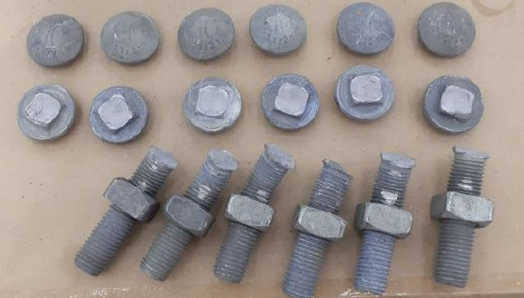 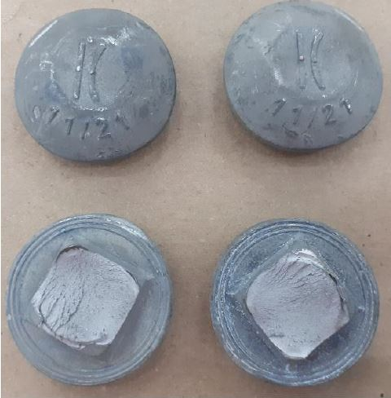 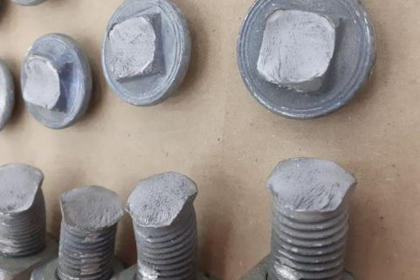 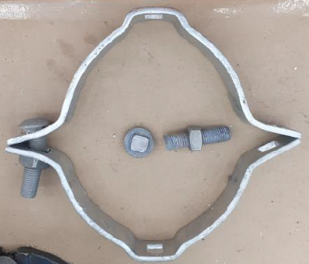 Fotos e croquis:
Notificar o fornecedor para análise da falha.

Responsável: |  | João Kácio |  |  |  |  |  |  | Visto: |  |  |  |  |  |  |  | Data: |  | 2022-02-15

 |  |  | RELATÓRIO DE NÃO-CONFORMIDADE / AÇÃO CORRETIVA |  |  |  |  |  |  |  |  |  |  |  |  |  |  |  |  | RNC Nº
 |  |  |  |  |  |  |  |  |  |  |  |  |  |  |  |  |  |  |  | 03-2022

ANÁLISE DO FORNECEDOR
Disposição:

Responsável: |  |  |  |  |  |  |  |  | Visto: |  |  |  |  |  |  |  | Data:

Grupo de Solução de Problemas:

Recomenda-se a utilização de ferramentas da qualidade junto ao grupo multifuncional, como:
Brainstorming (Tempestade de idéias), Diagrama de Shikawa / Espinha de Peixe, 5 Porquês , 8 passos, 5W 2H, etc.

Causa Real :

Requer Ação Corretiva?

Responsável: |  |  |  |  |  |  |  |  | Visto: |  |  |  |  |  |  |  | Data:

Abrangência / Similaridade:

Acão Corretiva :

Responsável: |  |  |  |  |  |  |  |  | Visto: |  |  |  |  |  |  |  | Data:
Acão Preventiva :

Responsável: |  |  |  |  |  |  |  |  | Visto: |  |  |  |  |  |  |  | Data:

IMPLANTAÇÃO (Analise critica da Ação) |  |  |  |  |  |  |  |  |  |  |  | ANÁLISE CRITICA DA EFICÁCIA
Data | Status |  | Resp. / Visto |  |  | Observações |  |  |  |  |  | Data |  | Status | Resp. / Visto |  |  | Observações

